Testcase_F1.HOMEPAGE_Le
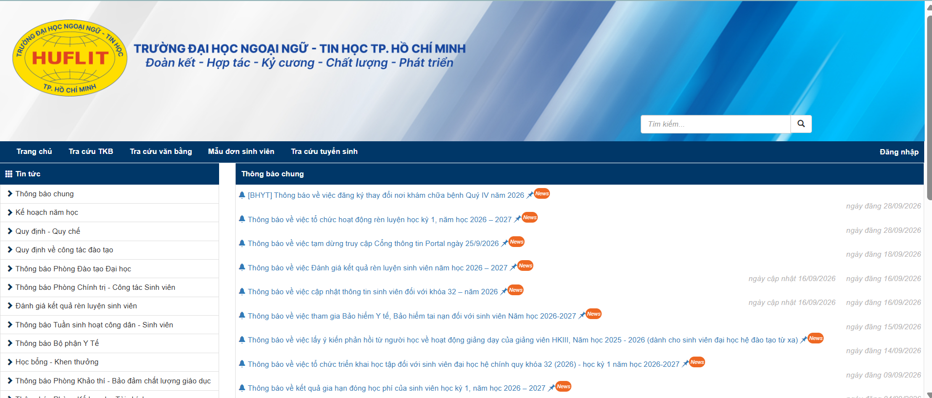

No. | Test Requirement ID | Test Case ID | Test Objective/ Test description/ Test Items | Pre-conditions | Step # | Step Action | Test Data | Expected Result | Notes
Functional TCs
 | F1 | F1_01 | Kiểm tra overview Portal homepage |  | 1 | Vô link: https://portal.huflit.edu.vn/ |  | Trang https://portal.huflit.edu.vn/ được hiển thi
 |  |  |  |  | 2 | Check data tĩnh của trang web |  | Trang web được hiển thị theo đúng thiết kế yêu cầu ban đầu

 |  | F1_02 | Kiem tra khi chua co data | Data cac bang lien quan: tin tuc, thong bao chung duoc empty | 1 | Vô link: https://portal.huflit.edu.vn/ |  | Trang https://portal.huflit.edu.vn/ được hiển thi Co thong bao data hien chua co
 |  |  |  |  | 2 | Check cac muc data |  | Data tin tuc va thong bao dang rong
 |  |  |  |  | 3

Look and Feel (GUI) TCs

Testcase_F2_LOGIN
Test Cases for 'LOGIN' function of HUFLIT PORTAL
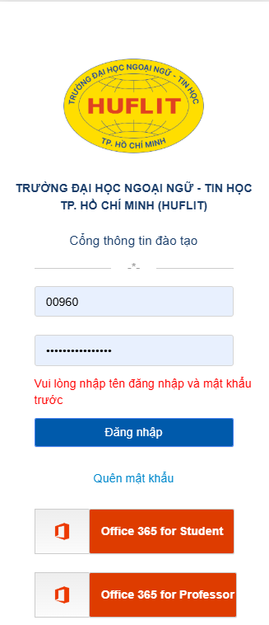

No. | Test Requirement ID | Test Case ID | Test Objective/ Test description/ Test Items | Pre-conditions | Step # | Step Action | Test Data | Expected Result | Notes
Functional TCs
 | F2- LOGIN | F2_01 | Login thành công | Có account valid của các role Admin, PDT, Khoa, GV, SV | 1 | Nhấn menu Đăng nhập để mở chức năng login |  | Hiển thị GD Login | Lặp lại test case này 5 lần cho 5 test data role
 |  |  |  |  | 2 | Nhập user name/ password của 1 role | user1/pass1;user2/pass2;user3/pass3;user4/pass4, Admin/passAd
 |  |  |  |  | 3 | Nhấn button <Đăng nhập> |  | Chuyển đến home page của role này

 |  | F2_02 | Login không thành công - nhập thiếu username hoặc password |  | 1 | Nhấn menu Đăng nhập để mở chức năng login |  | Hiển thị GD Login | Lập lại test case này 1 lần chỉ nhập username, 1 lần chỉ nhập password
 |  |  |  |  | 2 | Không nhập user name hoặc không nhập password | usern hoặc passn
 |  |  |  |  | 3 | Nhấn button <Đăng nhập> |  | Báo lỗi: "Vui lòng nhập tên đăng nhập và mật khẩu trước" màu đỏ

 |  | F2_03 | Login không thành công - nhập username không tồn tại | Không có account user5/pass5 | 1 | Nhấn menu Đăng nhập để mở chức năng login |  | Hiển thị GD Login
 |  |  |  |  | 2 | Nhập username va password không tồn tại hay không match nhau trong DB | user5/pass5
 |  |  |  |  | 3 | Nhấn button <Đăng nhập> |  | Báo lỗi: "User name hoặc password bị sai" màu đỏ

 |  | F2_04 | Login không thành công - nhập pass khong khop username | Có account valid 1 role user1/pass1 | 1 | Nhấn menu Đăng nhập để mở chức năng login |  | Hiển thị GD Login
 |  |  |  |  | 2 | Nhập username có trong DB, nhưng password bị sai | user1/passn
 |  |  |  |  | 3 | Nhấn button <Đăng nhập> |  | Báo lỗi: "User name hoặc password bị sai" màu đỏ

 |  | F2_05 | Quên mật khẩu, không điền data |  | 1 | Nhấn menu Đăng nhập để mở chức năng login |  | Hiển thị GD Login
 |  |  |  |  | 3 | Nhấn link "Quên mật khẩu" |  | Mở giao diện Quên Mật Khẩu

 |  | F2_06 | Quên mật khẩu, có điền data | Có account valid 1 role user1/pass1 | 1 | Nhấn menu Đăng nhập để mở chức năng login |  | Hiển thị GD Login
 |  |  |  |  | 2 | Nhập sẵn username/password | user1/passn
 |  |  |  |  | 3 | Nhấn link "Quên mật khẩu" |  | Mở giao diện Quên Mật Khẩu

 |  | F2_07 | Login bằng account office của sinh viên | Có account valid 1 role sinh vien userSv/passsv - Chưa đăng nhập trước | 1 | Nhấn menu Đăng nhập để mở chức năng login |  | Hiển thị GD Login
 |  |  |  |  | 2 | Nhập sẵn username/password | sv1/passsv1
 |  |  |  |  | 3 | Nhấn button "365 for student" |  | Chuyển sang giao diện Login của Office

 |  | F2_08 | Login bằng account office của sinh viên | Có account valid 1 role sinh vien userSv/passsv - Đã đăng nhập trước | 1 | Nhấn menu Đăng nhập để mở chức năng login |  | Hiển thị GD Login
 |  |  |  |  | 2 | Nhập sẵn username/password | user1/passn
 |  |  |  |  | 3 | Nhấn button "365 for student" |  | Mở giao diện Quên Mật Khẩu

 |  | F2_08 | Login bằng account office của sinh viên | Có account valid 1 role sinh vien userSv/passsv - Đã đăng nhập trước | 1 | Nhấn menu Đăng nhập để mở chức năng login |  | Hiển thị GD Login
 |  |  |  |  | 2 | Nhập sẵn username/password | user1/passn
 |  |  |  |  | 3 | Nhấn button "365 for student" |  | Mở giao diện Quên Mật Khẩu

Look and Feel (GUI) TCs

Testcase_PrivatePage
Back
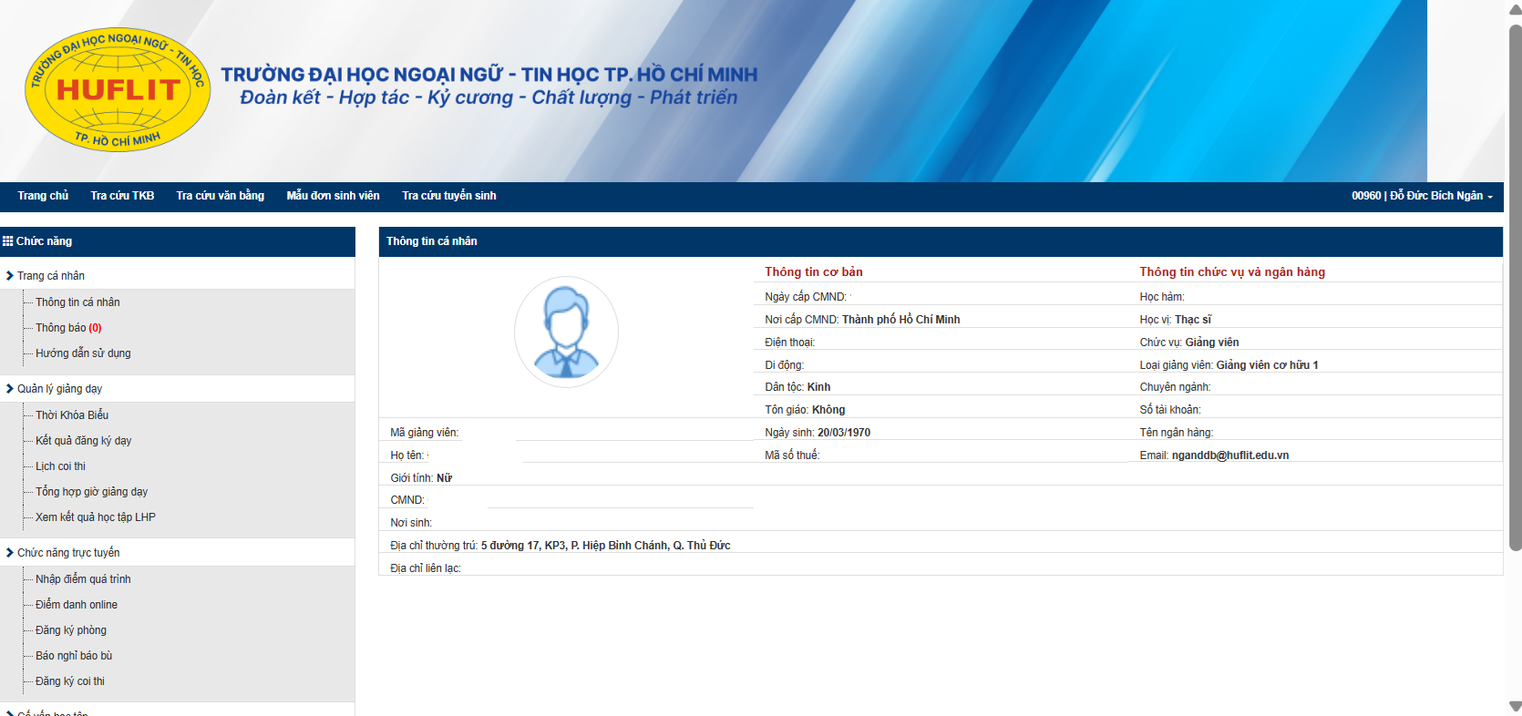
T

No. | Test Requirement ID | Test Case ID | Test Objective/ Test description/ Test Items | Pre-conditions | Step # | Step Action | Test Data | Expected Result | Notes
Functional TCs
F6.2 |  |  | Thong tin ca nhan GV
 |  | F6.2_01 | Thong ca nhan + hoc ham hoc vi | Login role GV thanh cong | 1 | Kiem tra thong tin theo YC: thong tin co ban, hoc ham, hoc vi, thong tin tK |  | Dung thong tin ca nhan
 |  |  |  |  | 2 | Check GUI |  | Dung theo thiet ke va checklist
 |  | F6.2_02 | Test link chuc nang |  | 1 | Check cac link: (liet ke cac link trong page |  | Kiem tra tat ca cac link deu hoat dong
 |  | F6.2_03 | Chuc nang thong tin | Login role GV thanh cong | 1 | Chon 1 chuc nang khac chuc nang "Thong tin" |  | Dieu huong qua chuc namg moi
 |  |  |  |  | 2 | Chon lai chuc nang "Thong tin" |  | Hien thi lai page Thong tin GV

